상품제안서
쿨린 초음파 다이얼 가습기 3.4L | 상품코드: F24917

 |  |  |  |  |  |  | 02-412-0044 | www.easy1.co.kr
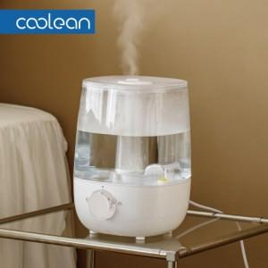

【상세/제작정보】

【인쇄/포장옵션】 | / 별도문의

【공급단가】 | 수량 | 100~ | 300~ | 500~ | 1,000~ | 3,000~
*VAT별도 | 단가 | 23,270원 | 22,720원 | 22,360원 | 21,810원 | 20,900원

【상품 URL】 | http://www.easy1.co.kr/src/goods_detail.php?gdno=24917

